液冷工勘结果
分类 | 项目 | 平台通用/款型专用 | 检查内容及要求 | 勘测 阶段 | 全检&抽检 | 检测数据 | 检查结果 | 检查结果 | 备注 | 缺陷记录
机房环境确认 | 卸货场环境要求 | 平台 通用 | 1、卸货场深度必须满足货车长度＋5m，以便满足货车掉头以及尾部正对卸货台卸货。 2、卸货台如有升降平台，请备注可调高度，以判断是否可与货车对接，如不带升降台，则需货车带升降尾板与卸货台对接。 3、如果没有卸货台，需直接卸货到地面，货车需自带卸货尾板。 4、卸货场的地面必须平整，不能有局部凸起、凹坑、大石子，防止叉车/拖车等转运机柜时，地面不平导致机柜倾翻。 | 初次工勘、交付工勘 | 全检 | 卸货场的深度： 卸货台可调高度： 卸货场地地面无凹坑、凸起、大石子： | □符合 □不符合□不涉及 | □符合 | 暂不支持吊装。
 | 拆包装场地要求 | 平台 通用 | 场地平整，横向尺寸大于3.0m，纵深方向大于6.5m。 | 初次工勘、交付工勘 | 全检 | 横向尺寸： 纵向尺寸： | □符合 □不符合□不涉及 | □符合 |  | 过道宽度2.4m
机房环境确认 | 搬运尺寸要求 | 款型 专用 | 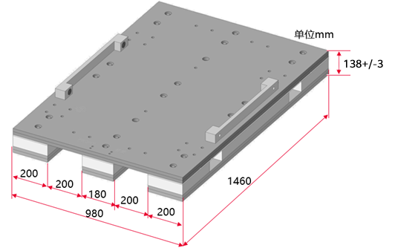 1、产品搬运沿途防火门、电梯门、摄像头高度大于2.5m（考虑搬运工具高度，建议带包装搬运大于2.7m）。 2、走道宽度建议大于1.5m，沿途所经过防火门宽度建议大于1.2m。 3、电梯尺寸（H×W×D）≥ 2455mm×1080mm×1560mm。 4、机柜详细尺寸见备注，一线可根据现场情况判断搬运可行性。 5、叉车叉臂宽度与开档间隙参考如下机柜栈板尺寸图。 | 初次工勘、交付工勘 | 全检 | 沿途最矮高度： 沿途最短宽度： 电梯尺寸： 叉车叉臂宽度： | □符合 □不符合□不涉及 | □不符合 | 1、机柜带栈板和纸箱（H×W×D）：2415mm×980mm×1460mm 2、机柜带栈板不带纸箱（H×W×D）：2405mm×980mm×1460mm 3、机柜不带栈板和纸箱（H×W×D）：2250mm×600mm×1150mm | 电梯：2.74*2.8*1.96 过道高度： 叉车按机柜栈板尺寸提要求 401机房CDU间机柜抬升处高度约2.4m，比较临界
 | 搬运重量要求 | 款型 专用 | 搬运工具需支持机柜的重量，重量见备注。 | 初次工勘、交付工勘 | 全检 | / | □符合 □不符合□不涉及 | □符合 | 1柜4框满配场景。 带包装重量（含包装&栈板&节点&辅料包&交换机）：1400kg 拆包装、拆辅料包带栈板重量：1345kg 拆包装去栈板重量：1295kg（注：机柜支架节点支架20kg在运输完到柜位后，上电前移除后机柜重量为1275kg） | 地牛、叉车按规格提要求，升降车支持1500Kg
机房环境确认 | 搬运角度要求 | 款型 专用 | 若机房有垂直升降平台搬运，则无搬运角度要求。 若机房只能通过斜坡搬运，搬运斜坡要求如下： 搬运斜坡角度需小于等于10°，建议斜坡宽度大于2.2m，如不满足要求，需要整改。 | 初次工勘、交付工勘 | 全检 | 路面斜度： 斜坡宽度： | □符合 □不符合□不涉及 | □不涉及 | 1、0°~5°，正常搬运，机柜左右各一人辅助。 2、5°~10°，需要有防倾倒措施保障（有多人辅助＞5人，或者专用工具）。 | 升降车搬运进机房
 | 搬运路面要求 | 平台 通用 | 建议机房内沿途路面平整，无台阶。 | 初次工勘、交付工勘 | 全检 | 台阶数量： | □符合 □不符合□不涉及 | □不符合 | 如有，记录台阶数量。 | 底座与地板间多处存在凸起、落差，需要整改
 | 散力板铺设要求 | 平台 通用 | 产品搬运过程中必须使用钢板散力板，散力板厚度范围：3mm~5mm，否则有可能导致设备陷落。 机房斜坡和防静电地板需铺钢板散力板，推荐尺寸≥1.2m*2m，需校核钢板能否与机房斜坡尺寸适配。 | 交付工勘 | 全检 | / | □符合 □不符合□不涉及 | □符合 |  | 提要求满足
机房环境确认 | 机房地板与机柜底座承重要求 | 平台 通用 | 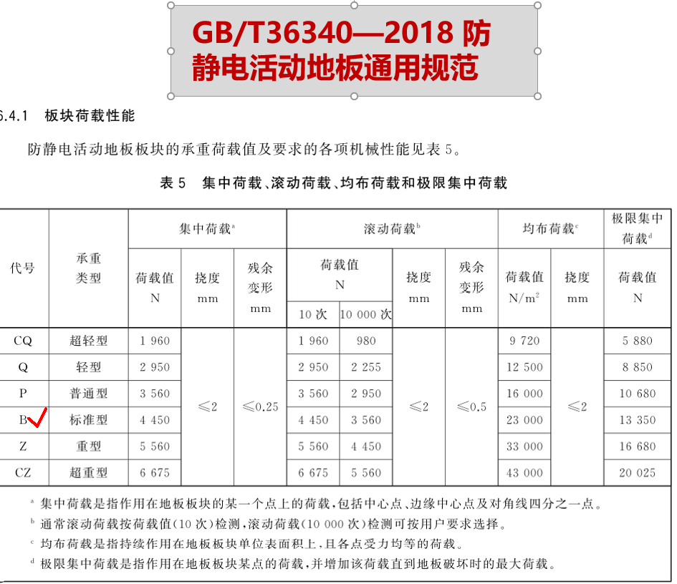 1、要求使用防静电地板，承重满足GB/T36340标准型（B级）以上。 2、下走水机房地板高度要求≥600mm；地板实际高度需客户根据机房一二次管路和阀门等部件的管径及布局进行加高调整。 3、机房地板承重≥1150kg/㎡（满足机柜走道要求）以标准配置“含前后平门计算”；实际可根据具体发货配置及前后过道真实间距核算。 承载能力﹥(机柜总重量+维护人员体重)/机柜占地面积。 并柜放置时机柜的占地面积=机柜宽度*(机柜深度+前过道距离/2+后过道距离/2) 维护人员体重按照机柜前后各有一个人同时维护，每个维护人员体重100kg来计算。 以机柜并柜放置、前后过道距离各为1.2m为例，机柜占地面积=0.6 * (1.2+ 0.6+0.6)=1.44㎡ | 初次工勘 | 全检 | 机房地板高度：1m 机柜底座承重： | □符合 □不符合□不涉及 |  | 1、安装重量 满配重量（不含前后门）：1285kg 满配重量（含前后25mm平门）：1315kg（=1285kg+2*15(平门)） 满配重量（含前25mm平门，含平板液冷门）：1385kg（1285kg+15（平门）+85kg（平板液冷门含水）） 备注：(选配各类门的参考重量) 前平板门重量：15kg 后平板门重量：15kg 平板液冷门含水重量：85kg 机柜尺寸重量仅供参考，请以实际机柜尺寸做空间预留。 2、由机房建设方邮件或书面正式确认。 3、不满足地板承重要求，需要整改，否则机柜不能进机房。 | 地板及底座承重和客户确认

机房环境确认 | 机柜底座位置钢板平面度要求 | 平台通用 | 为支撑机柜调平，机柜底座位置钢板平面度要求如下： 偏差不宜超过±2mm/2m。 | 初次工勘、交付工勘 | 全检 | 机柜底座位置钢板平面度： | □符合 □不符合□不涉及 | □符合 | 测量方法： 建议使用靠尺、塞尺或者激光水平仪测量。
 | 机房底座螺栓开孔要求 | 平台 通用 | 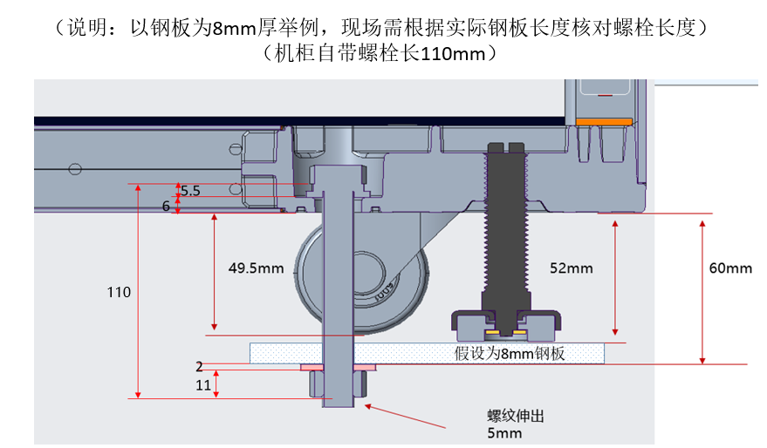 1、机柜地脚螺栓反面的螺母，不能被角钢/方钢/加强梁遮挡，需预留操作空间（若加强梁挡住螺栓孔，则加强梁需开孔）。 2、机柜底座螺栓开孔反面若有加强筋（建议螺栓孔反面加强筋布局在螺孔周围），加强筋占用螺栓长度，需核对螺栓长度是否足够。 | 初次工勘、交付工勘 | 全检 | 机房底座开孔： | □符合 □不符合□不涉及 | □不符合 |  | 地脚螺栓距离角钢位置较近，反面螺母安装存在风险，投料到现场实测验证； | 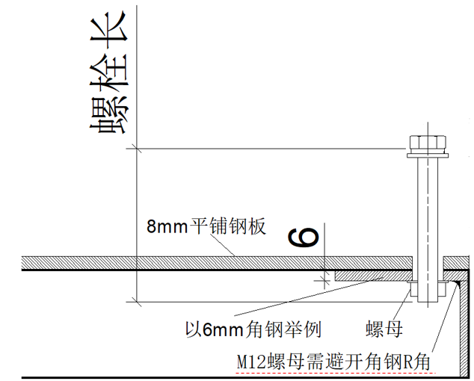
机房环境确认 | 机房底座（角钢架）开孔要求 | 平台通用 | 若机房底座采用角钢制作，角钢需要开对应孔位，与“机房地面开孔尺寸要求”一一对应。 错误示意图如右图所示。 | 初次工勘、交付工勘 | 全检 | 底座（角钢架）开孔： | □符合 □不符合□不涉及 | □不符合 |  | 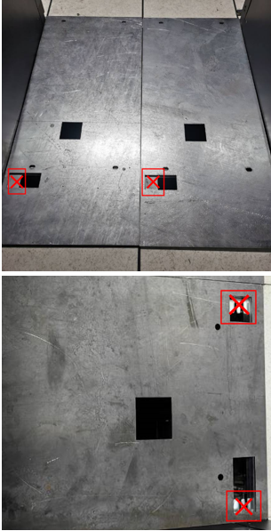 总线柜的导流口和manifold口需要封堵，只保留接地和地脚螺栓孔位
 | 机房顶部光纤走线架尺寸与承重要求 | 平台 通用 | 1、总线设备柜一柜满配光纤为672根MPO。 2、计算柜一柜满配光纤为256根MPO。 基于机房一排柜位安装的总线设备柜与计算柜数量，需校核机房顶部光纤走线架的承重。 | 初次工勘 | 全检 | 总线设备柜数量： 计算柜数量： | □符合 □不符合□不涉及 |  |  | 理线架承重和客户确认
机房环境确认 | 机房环境要求 | 平台 通用 | 对于机房未完全完工，设备提前入场的情况，机房要做好除尘工作，包含机房内和底板下。 机房腐蚀性气体污染物要求： 1、符合数据中心清洁标准ISO14644-1 Class8 2、机房无爆炸性、导电性、导磁性及腐蚀性尘埃 3、腐蚀产物厚度最大增长速率（满足ANSI/ISA-71.04-2013定义的气体腐蚀等级G1）： 铜测试片：300 Å/月 银测试片：200 Å/月 | 初次工勘 | 全检 | / | □符合 □不符合□不涉及 | □不符合 | 1、颗粒物浓度测量方法参照GB 50462《数据中心基础设施施工及验收规范》中的“空气含尘浓度”章节。 2、颗粒物浓度测量仪器需要满足如下要求： 1）测试粒子径：不少于0.3μm、0.5μm、1μm、5μm四类粒子径 2）流量：≥0.1CFM 3）计数效率：满足ISO 21501-4标准，0.3μm50%，大于0.45时100% 3、如不满足防尘环境要求，需要整改，否则机柜不能进机房。不满足防尘环境要求进机房会影响服务器可靠性及业务稳定运行。 | 1、当前阶段洁净度未满足，设备进场前再次确认 洁净度：9400w，要2、求352w导电导磁及腐蚀和客户侧确认 3、腐蚀检测需要挂铜银片
 | 下走水机房地板走管要求 | 款型 专用 | 1、需要按照每种液冷机柜的开孔要求进行开孔，具体开孔要求请参考“机房地面开孔尺寸要求”。 2、机柜开孔下方600mm高度需做净空，否则影响走管。 3、在液冷门开孔位置不允许有地板横梁（以实现液冷门的正常开关）。 | 初次工勘、交付工勘 | 全检 | / | □符合 □不符合□不涉及 | □不符合 | 1、液冷机柜Manifold、液冷门、冷凝水管均为下走管设计。 2、液冷门、Manifold开孔位置要求对应的地板下方600mm深度内净空，否则影响机柜安装。 3、地板开孔下方如果存在管路、支撑架、水表、柱子等物件遮挡，需确认是否影响机柜、水管等安装和操作，以及液冷门开关时水管的运动路径。 | 二次侧支管伸到机柜/地板下方，接管及运维难度高 | 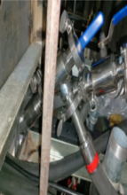
机房环境确认 | 上走水机房地板/地坪走管要求 | 款型 专用 | 1、上走水机房无下走管，机房地板/地坪需开地脚螺栓孔，将机柜固定在地板/地坪上； 2、上走水机房地板/地坪无接水槽，需布置在机柜底部； | 初次工勘、交付工勘 | 全检 | / | □符合 □不符合□不涉及 | □不涉及 | 参看机柜底部开孔图及底部接水盘尺寸图；
 | 上走水机房系统要求 | 款型 专用 | 机房上走水场景中，机房漏液影响机柜，机房侧要做好漏水隔离与漏水检测措施： 1、（必须）机房二次环网及CDU安装排气阀、排污口 2、（建议）机房二次环网做防护设计，阻挡直接喷射到机柜 3、（建议）机房二次环网和连接橡胶软管设计不宜在机柜的垂直投影范围内 4、（必须）机房二次环网及支路下设置接水盘及漏液检测 5、（必须）机房做防水设计，防止水喷射到机柜： ①二次环网在封闭热通道，热通道设置有隔离罩，与机柜顶部后端密闭设计，防止漏液喷射，机柜顶部受到影响，如图① ②二次环网在冷通道，机柜顶部设置有隔离罩，防止漏液喷射，机柜顶部受到影响，如图② 6、（建议）机房侧二次侧管路的快接头，卡盘，球阀，互锁球阀等接头位置设置防水罩 7、（可选）机房侧二次侧管路的快接头，卡盘，球阀，互锁球阀等接头位置设置漏液检测 8、（建议）机房地面靠近机柜后侧位置设置水浸绳，漏液监控 9、（建议）机房做漏液排水应急处理措施，如安装地漏 10、（建议）机房二次管路每条支路采用快速互锁球阀或快接头，具备两端关断功能 11、（建议）机房需要有通用的运维工具：接水装置、登高装置、力矩扳手等 | 初次工勘 | 全检 | / | □符合 □不符合□不涉及 | □不涉及 | 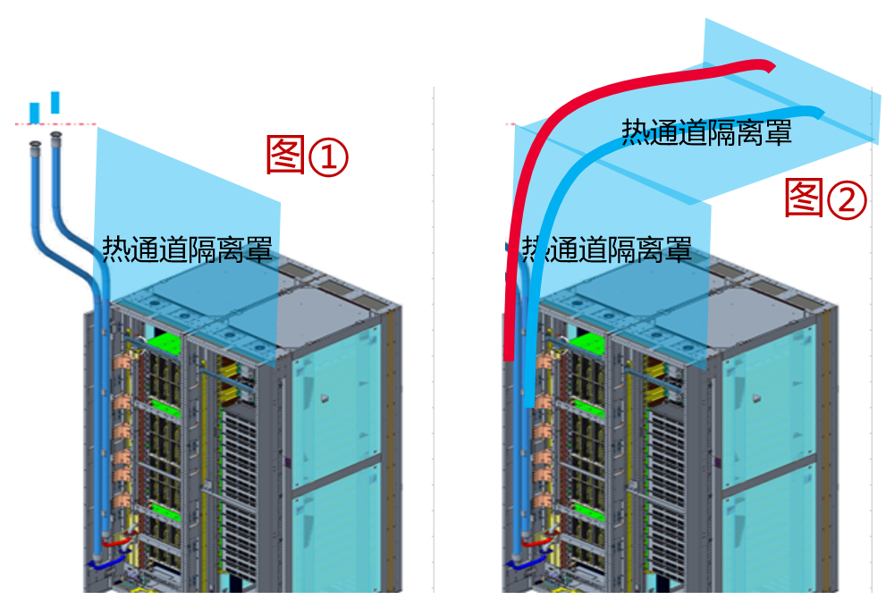
机房环境确认 | 电磁环境条件 | 平台 通用 | 满足以下要求： ● 低频磁场：– 50Hz~20,000Hz– 0.025rms～10rms ● 调幅射频电场：– 0.009MHz～18000MHz– <3rms ● 脉冲调制射频电场：– 1GHz～18GHz– <3V/m（peak） 来源：EMC规格，GB/T-9254.2，等效于10m内所有电子设备均需满足CE认证 | 初次工勘 | 全检 | / | □符合 □不符合□不涉及 |  | 与客户确认。 | 与客户确认
 | 液冷机柜存储温湿度 | 款型 专用 | 包含运输、仓储、机房等存储场景。 ● 存储温度（3个月以内）：-30℃～+60℃（-22℉～+140℉） ● 存储温度（6个月以内）：-15℃~+45℃（5℉～113℉） ● 最大温度变化率：20℃（36℉）/小时、5℃（9℉）/15分钟 ● 存储湿度（72小时以内）：8% RH～95% RH（无冷凝） ● 存储湿度（6个月以内）：20% RH～75% RH（无冷凝） ● 最大湿度变化率：20%/小时 | 初次工勘 | 全检 | / | □符合 □不符合□不涉及 | □符合 |  | 过道静置
 | 机房运行温湿度 | 款型 专用 | 1、需保证机房温湿度可控。 2、机房运行温湿度要求： 温度：5℃～40℃（41℉～104℉） 湿度：8％ RH～90％ RH（无冷凝） 3、机房露点控制要求：机房需有液冷门供水温度控制机制。 | 初次工勘 | 全检 | 机房温度： 机房湿度： | □符合 □不符合□不涉及 | □符合 | 机房露点控制指标：保证机房露点 ≤ 液冷门的供水温度 - 3℃ 。 | 机房温湿度可调
机柜走线布局要求 | 液冷机柜走线要求 | 平台 通用 | 1、基于水电分离的要求，液冷机柜电、网仅支持上走线，机房需适配。 2、接地线支持上走线和下走线。 3、对出柜光纤选型的尺寸约束：进入机柜的光纤外径需≤3.5mm，否则影响光纤在柜内走线槽的布放；且需配置耐温70℃规格光纤，且光纤走线要与BusBar外壳及安装支架空间上隔20mm间隙。 4、对出柜网线选型的尺寸约束：进入机柜的网线外径需≤6.5mm，否则影响网线在柜内走线槽的布放。 5、HCCS光纤长度要求：基于超节点规模及机房布局情况采用最短走线方案，光纤长度最长不得超过25m。 | 初次工勘、生产工勘 | 全检 | 出柜光纤外径： 出柜网线外径： | □符合 □不符合□不涉及 |  | 出柜光纤或出柜网线超出规格时，需提供具体配置和研发确认。 | 与客户确认是否和二期一致
 | 液冷机柜柜内走线建议长度 | 平台 通用 | 基于1柜4框计算节点，每个计算节点后出光口对应光纤柜内走线长度推荐值： 1、从下往上，第1框计算节点柜内光纤走线长度：3000mm 2、从下往上，第2框计算节点柜内光纤走线长度：3000mm 3、从下往上，第3框计算节点柜内光纤走线长度：2000mm 4、从下往上，第4框计算节点柜内光纤走线长度: 2000mm 网线长度根据客户管理交换机实际放置位置来定。 | 生产工勘 | 全检 | / | □符合 □不符合□不涉及 | □不涉及 | 推荐要求，实际以工勘为准。 | 客户线缆采购,确认是否沿用二期？
机柜走线布局要求 | 液冷机柜柜内连接PCIe卡的光模块和光纤建议规格 | 平台 通用 | 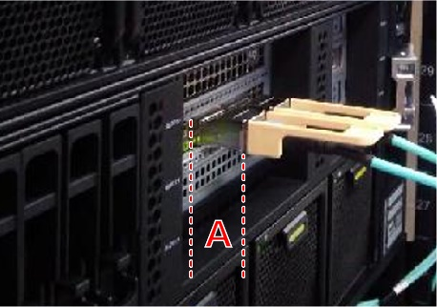 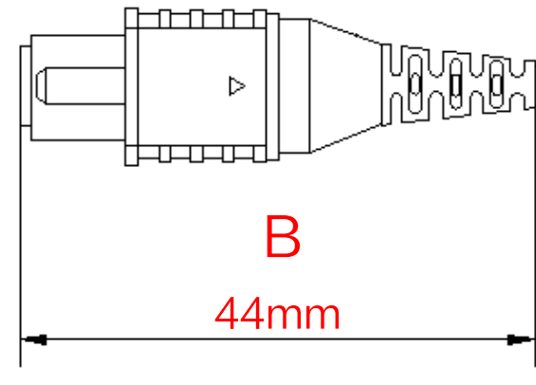 配门场景，使用Type1光模块（如右图A尺寸为22mm）， 以及44mm长度的短尾MPO（如右图B） | 生产工勘 | 全检 | 光模块型号： 光纤型号： | □符合 □不符合□不涉及 | □不涉及 |  | 客户线缆采购,确认是否沿用二期？
 | 机柜对外接地线缆要求 | 平台 通用 | 1、请确认客户提供的接地线缆长度是否满足要求，是否可以连接到机柜顶部的接地端子。 2、线缆的截面面积不小于10mm²，线缆采用OT端子，适配M8螺钉。 | 初次工勘、交付工勘 | 全检 | 线缆截面面积： 线长： | □符合 □不符合□不涉及 |  | 机柜接地点在机柜顶部内侧和机柜后方右下角内侧，并有接地指示标签。 | 确认地线16方,长度满足？
机柜走线布局要求 | 液冷机柜布局要求 | 款型 专用 | 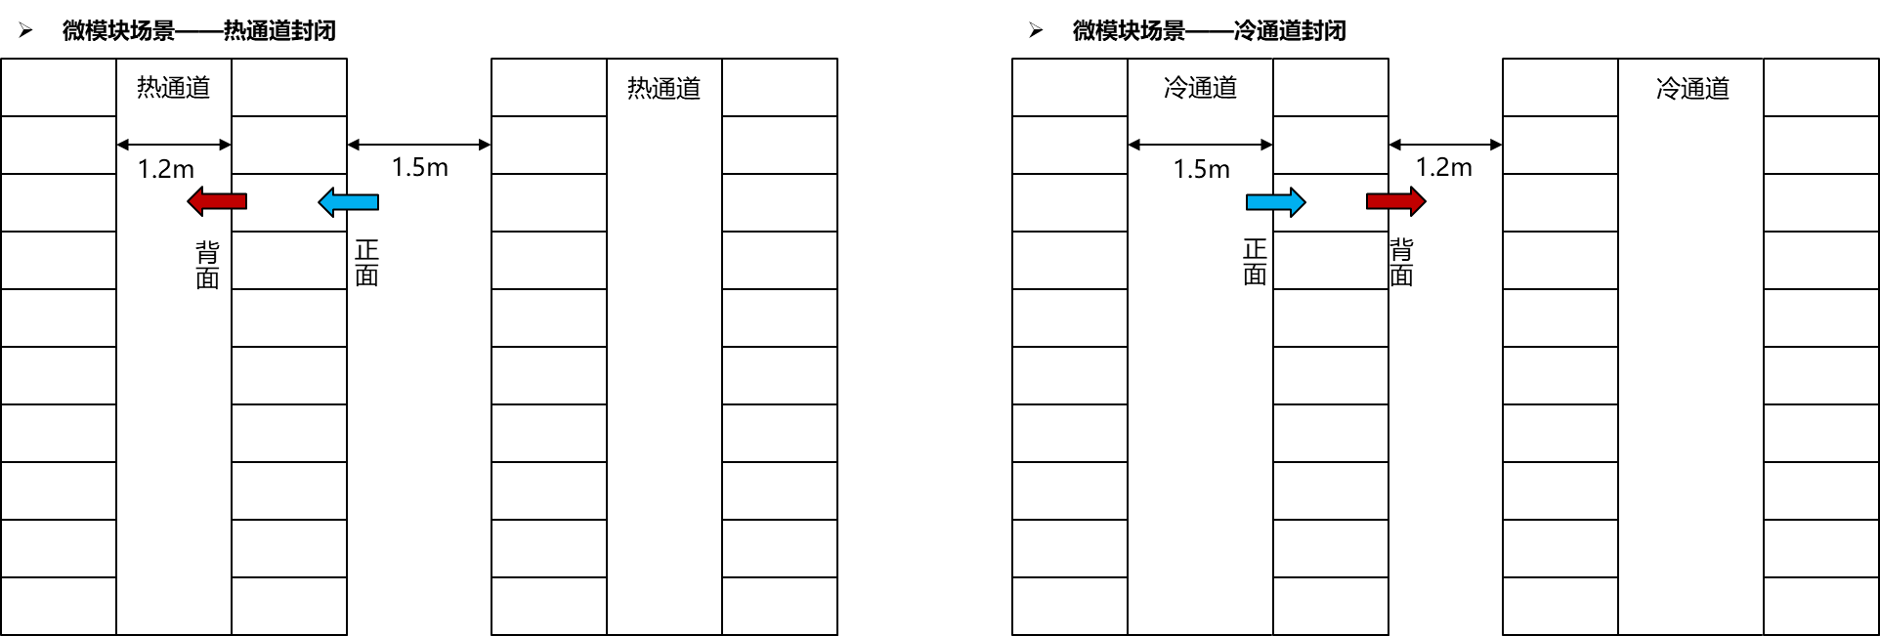 需基于不同类型的液冷机柜考虑机柜的布局空间： 前方走道推荐尺寸≥1500mm，后方走道推荐尺寸≥1200mm，如下图所示。 如配置液冷门，机柜外顶部需预留回风空间≥200mm，用于机柜的风量循环。 | 初次工勘、交付工勘 | 全检 | 机柜前预留尺寸： 机柜后预留尺寸： 机柜上方回风空间： | □符合 □不符合□不涉及 | □符合 | 安装尺寸（机柜尺寸） 2250机柜场景（有脚轮） 1）半液冷（液冷机柜配空调）场景： ① 不带前后门尺寸：2250mm×600mm×1150mm ② 前平板门+后平板门尺寸：2250mm×600mm×1200mm 2）全液冷（液冷机柜配液冷门）场景： ①全液冷（前平板门+后平板液冷门）：2250mm×600mm×1325mm | 机柜前预留尺寸：2.1m 机柜后预留尺寸：1.5m
供电及监控系统要求 | 机柜输入电源要求 | 款型 专用 | 机柜侧供电模式： 模式1：三相交流市电380V AC（主推）：N+N，（4+4）*32A*380V AC | 初次工勘、生产工勘、交付工勘 | 全检 | 供电模式： | □符合 □不符合□不涉及 | □符合 |  | 32A，A B两路
 | 机柜输入电源要求-模式1 | 款型 专用 | 模式1机柜侧供电需提供的物件：机柜配置公头（IEC60309/GBT11918-11919-5芯-32A-IP44-三相交流，如右图①所示），机柜电源线伸出机柜的长度约为1500mm；机房侧提供匹配的母头（若采用形式1，还需提供线缆）。 机房侧炮筒母头有以下安装形式： 1、配电箱炮筒有线缆（推荐）：机房侧需自行制作配电箱与母头连接的线缆（单芯截面积不小于6mm²），以保证炮筒母头与机柜公头顺利连接，如右图②所示。 2、配电箱炮筒固定：配电箱需位于机柜上方，需测量机柜到电源插座的曼哈顿距离（需考虑电源线弯曲半径＞100mm），若超过1.5m，需反馈至L1移近电源插座；如电源插座无法移动，请根据实际长度需求，单独下单3m/4m 5芯炮筒线。 | 生产工勘 | 全检 | 安装形式： | □符合 □不符合□不涉及 | □符合 | 1、曼哈顿距离注释：两个点在三维坐标系上的绝对轴距总和。 | 机柜默认电源线长度1.5m，从柜顶到航空插头最远距离约0.4m
供电及监控系统要求 | 机柜供电零线要求 | 平台 通用 | 1、机房三相供电线缆中，零线禁止接空开/熔断器等。 2、机房三相供电线缆中，零线线径不低于火线线径。 | 初次工勘 | 全检 | 零线线径： 火线线径： | □符合 □不符合□不涉及 |  |  | 和客户获取确认
 | 机柜电源路数 | 款型 专用 | 1、机房2N供电外接电源要求： （4+4）路/柜 2、机房N供电外接电源要求： 4路/柜 | 初次工勘、交付工勘 | 全检 | 供电路数： | □符合 □不符合□不涉及 | □符合 | 1、供电路数优选4+4，如受空间等限制，根据具体功耗配置。 2、实际部署根据机房可靠性要求选择。
 | 机柜供电的空开规格 | 平台 通用 | 空开规格要求为32A。 | 初次工勘 | 全检 | / | □符合 □不符合□不涉及 | □符合 |  | 现场确认为32A
 | 机房监控系统要求 | 平台 通用 | 机房网管是否满足和液冷系统对接的协议要求。 液冷机柜向上提供的液冷监控协议为Redfish。 | 初次工勘 | 全检 | / | □符合 □不符合□不涉及 |  |  | 和客户确认
 | 液冷系统独立运行要求 | 平台 通用 | 本公司的液冷设备不能直接接入客户已有的二次侧和CDU系统，不能直接和其他友商的液冷设备共用。需经过研发团队评估确认。 | 初次工勘 | 全检 | / | □符合 □不符合□不涉及 | □符合 |  | 独享
交换机要求 | 机柜适配交换机尺寸约束 | 平台 通用 | 1U交换机，宽度≤442mm，高度≤43.6mm，深度≤460mm，需要正装（端口侧朝机柜前侧，同时风道选择端口侧进风） | 交付工勘 | 全检 | 宽度： 高度： 深度： | □符合 □不符合□不涉及 | □不涉及 | 不满足上述尺寸约束的交换机，暂不支持入柜。
 | 交换机散热约束 | 平台 通用 | 1、交换机最高环温规格≥ 40℃ （机房环境温度≤35℃）。 2、交换机最高出风温度≤60℃，最小风量≥50CFM/U。 | 初次工勘 | 全检 | / | □符合 □不符合□不涉及 | □不涉及
 | 交换机转接件约束 | 平台 通用 | 当前仅支持华为交换机侧边孔位固定。 | 交付工勘 | 全检 | / | □符合 □不符合□不涉及 | □不涉及 | 第三方交换机需定制转接件（依据第三方交换机侧边孔位开孔），转接件图件见“ 1U交换机选型要求及其转接件孔位信息（计算柜）”页签。
交换机要求 | 交换机转接板压线 | 平台 通用 | 机房需具备交换机转接板现场压电源线OT端子的能力。 | 交付工勘 | 全检 | / | □符合 □不符合□不涉及 | □不涉及 | 机房需自行提供力矩电批（M6的力矩≥50kgf·cm，M4的力矩≥16kgf·cm）
 | 机柜后侧理线原则 | 平台 通用 | 1、机柜后方左侧理线槽（Manifold侧）：可允许光纤、网线理线。 2、机柜后方右侧理线槽（Busbar侧）：仅可允许网线理线；如要走MPO光纤，需配置70℃规格光纤，且光纤走线要与BusBar外壳及安装支架空间上隔20mm间隙。 | 生产工勘、交付工勘 | 全检 | / | □符合 □不符合□不涉及 | □不涉及
 | 交换机电源约束 | 平台 通用 | 1、交换机的输入高电位（RTN）与GND(外壳)需要为隔离设计。 2、交换机输入电压启动时间（10%Vout~90% Vout）不大于10ms。启动峰值电流不大于28A。 | 初次工勘 | 全检 | / | □符合 □不符合□不涉及 | □不涉及 | 启动时间若不满足，则需要HW对交换机进行进一步测试。
 | 交换机电源模块和电源线 | 平台 通用 | 机柜仅支持48V供电，交换U位采用48V转-48V电源转接模块供电，需交换机提供-48V电源模块和配套电源线。 | 初次工勘、生产工勘 | 全检 | / | □符合 □不符合□不涉及 | □不涉及
一次侧供水及管路要求 | 冷却塔要求 | 平台 通用 | 冷却塔冷量满足设备要求（如果冷却塔并非给液冷专用，那么还需调查冷却塔剩余制冷能力） | 初次工勘 | 全检 | 冷却塔形式： | □符合 □不符合□不涉及 |  | 如果采用开式冷却塔需要配置板换进行水质隔离，避免水质较差的一次侧供水对柜式CDU的板换造成污染。 核算冷却塔制冷能力是否满足整个机房的需求，由解决方案工程师核算 | 开式塔，和客户收集信息确认
 | 一次侧管路要求 | 平台 通用 | 1、管路推荐采用地板下走水 2、一次侧过滤网要求请参见《计算 集群硬件 液冷可部署要求》中的“一次侧要求”章节。 | 初次工勘 | 全检 | / | □符合 □不符合□不涉及 |  |  | 下走水，滤网要求不低于40目，客户确认
 | 液冷门供水温度要求 | 款型 专用 | 以下两条同时满足： ● 5℃~32℃（41℉～89.6℉） ● 供水温度防凝露要求：≥露点+3℃（露点温度查表获取） | 初次工勘 | 全检 | / | □符合 □不符合□不涉及 | □不涉及 |  | 无液冷门
一次侧供水及管路要求 | CDU供水温度要求 | 平台 通用 | 以下两条同时满足： ● 5℃~35℃ ● 供水温度防凝露要求：≥露点+3℃（露点温度查表获取） | 初次工勘 | 全检 | / | □符合 □不符合□不涉及 |  |  | 调节范围和客户确认
 | 液冷门和柜式CDU一次侧供水水质要求 | 平台 通用 | 详见《计算 集群硬件 液冷可部署要求》中的“一次侧要求”章节。 | 初次工勘 | 全检 | / | □符合 □不符合□不涉及 |  |  | 指标见图，和客户确认 | 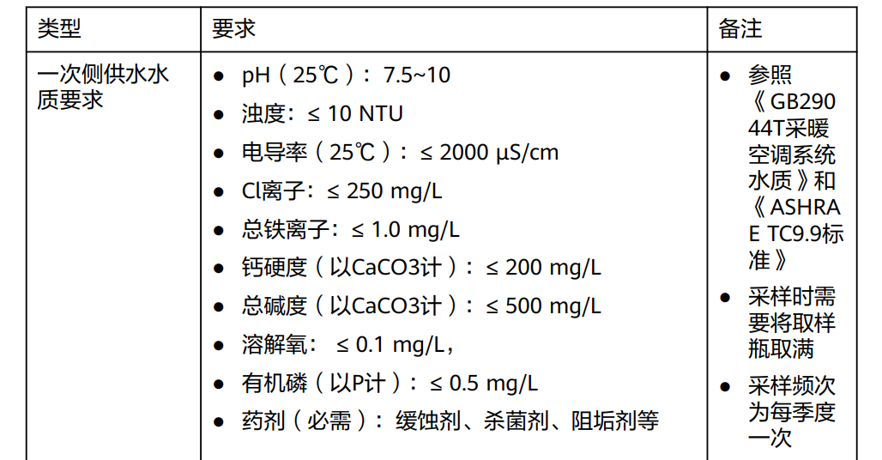
 | 一次侧供水压力要求 | 平台 通用 | ≤690kPa（符合机房一次侧同等要求） | 初次工勘 | 全检 | / | □符合 □不符合□不涉及 |  |  | 客户确认
 | 漏液监控要求 | 平台 通用 | 提供柜式CDU一次侧管路、柜式CDU一次侧支路、液冷门管路、液冷门支路的漏液监控，并接入机房网管。 | 初次工勘 | 全检 | / | □符合 □不符合□不涉及 |  |  | 客户确认
 | 液冷门连接一次侧支路管规格 | 平台 通用 | DN25 | 初次工勘 | 全检 | / | □符合 □不符合□不涉及 |  |  | 客户确认
 | 液冷门连接一次侧支路接口要求 | 平台 通用 | ISO 2852 :1寸法兰快速接口 备注：机房提供DN25软管 | 初次工勘 | 全检 | / | □符合 □不符合□不涉及 |  |  | 客户确认
机房排水管路要求 | 机柜和液冷门排水管要求 | 平台 通用 | ● 尺寸：排水管外径16mm，内径10mm ● 长度：1500mm ● 工作温度：5℃~60℃（41°F~140°F） ● 安装要求：满足顺畅排水要求，不得堵塞，机房排水管建议采用弯管连接 ● 机房排水口要求：排水口设计位置需靠机房底部，且与机柜底座面留有较大高度落差；排水口分别在机柜出管范围下方区域，确保排水顺畅；机房排水口需要匹配机柜排水管路需求 | 初次工勘 | 全检 | / | □符合 □不符合□不涉及 | □不符合 |  | 排水管几乎与底座平齐，需要整体下调30cm左右，
CDU二次侧供水及管路要求 | 二次管路设计要求 | 平台 通用 | 1、二次管路推荐采用地板下走水。 2、二次管路推荐环路设计，支持分段维护，2柜位≤单段长度≤1/4总长，管体更换不影响正常段的设备运行。 3、本机柜需要使用独立的二次侧管路，不可与其他机柜共用。 4、二次管路需要采用预制化，并满足《计算 集群硬件 液冷可部署要求》中的“二次侧要求 >二次管路预制化要求”。 | 初次工勘 | 全检 | / | □符合 □不符合□不涉及 | □符合
 | 供水温度要求 | 款型 专用 | 1、机柜供水温度范围：5℃~40℃（41°F~104°F） 2、机柜供水温度防凝露要求：≥机房露点+3℃（+5.4℉） 3、水温波动：±1℃（±1.8℉） | 初次工勘 | 全检 | / | □符合 □不符合□不涉及 |  |  | 向客户获取信息确认
 | 工质要求 | 平台 通用 | 工质水影响设备正常运行，必须选择已经与机柜产品完成兼容性测试的厂家及型号，必须从正规的采购渠道购买工质水。 已经完成兼容性测试的有：详见《计算 集群硬件 液冷可部署要求》中的“二次侧要求 > 乙二醇-水工质要求 > 工质指标要求（首次运行&长期运行状态）”中的表格“已经完成与华为液冷机柜兼容性测试的厂商&牌号”。 工质规格要求分为工质来料要求和工质指标要求（首次运行&长期运行状态），详见《计算 集群硬件 液冷可部署要求》中的“二次侧要求 > 乙二醇-水工质要求”章节。 | 初次工勘、交付工勘 | 全检 | / | □符合 □不符合□不涉及 |  |  | 向客户获取信息确认
CDU二次侧供水及管路要求 | 管路材料要求 | 平台 通用 | 需要满足与工质接触的兼容性要求，详见《计算 集群硬件 液冷可部署要求》中的“二次侧要求 > CDU&二次管路兼容性要求 > CDU&二次管路材质要求”章节。 | 初次工勘 | 全检 | / | □符合 □不符合□不涉及 |  |  | 向客户获取信息确认
 | 管路洁净度要求 | 平台 通用 | 详见《计算 集群硬件 液冷可部署要求》中的“灌注工质前CDU&管路清洗洁净度标准要求”章节。 | 初次工勘、交付工勘 | 全检 | / | □符合 □不符合□不涉及 |  |  | 向客户获取信息确认
 | 管路气密性要求 | 平台 通用 | 需要进行管路气密性测试，具体以管路厂家要求为准。 | 初次工勘 | 全检 | / | □符合 □不符合□不涉及 |  |  | 向客户获取信息确认
 | Manifold供水压力要求 | 平台 通用 | ≤350kPa | 初次工勘 | 全检 | / | □符合 □不符合□不涉及 |  |  | 向客户获取信息确认
 | 机柜供回水压差 | 平台 通用 | 配置一： 供水温度40℃，流量60LPM，供回水压差≥80kpa（不含连接软管，测试点在Manifold底部测压口） 供水温度≤35℃，流量45LPM，供回水压差≥48kpa（不含连接软管，测试点在Manifold底部测压口） 配置二： 供水温度40℃，流量48LPM，供回水压差≥54kpa（不含连接软管，测试点在Manifold底部测压口） 供水温度≤35℃，流量40LPM，供回水压差≥38kpa（不含连接软管，测试点在Manifold底部测压口） 针对备份CDU关闭与备份CDU打开，两个工况都需满足流量/压降要求。 | 初次工勘、交付工勘 | 全检 | / | □符合 □不符合□不涉及 |  | 1、此项用于评估CDU供水能力。 2、其他信息详见《Atlas 900 A3 SuperPoD 超节点 系统关键参数》。 3、供水温度与供回水压差决定供水流量。 | 向客户获取信息确认
 | 管路承压能力要求 | 平台 通用 | 承压能力1MPa | 初次工勘 | 全检 | / | □符合 □不符合□不涉及 |  |  | 向客户获取信息确认
CDU二次侧供水及管路要求 | 管路的漏液监控要求 | 平台 通用 | 提供二次侧管路及到液冷机柜的漏液监控，并接入机房网管。 | 初次工勘 | 全检 | / | □符合 □不符合□不涉及 |  |  | 向客户获取信息确认
 | 管路的过滤器要求 | 平台 通用 | 详见《计算 集群硬件 液冷可部署要求》中的“二次侧要求 > CDU&二次管路兼容性要求>CDU&二次管路材质要求”章节。 | 初次工勘 | 全检 | / | □符合 □不符合□不涉及 |  |  | 向客户获取信息确认
 | 管路的排水要求 | 平台 通用 | ● 二次侧需要设计进水和回水连通阀门用于管路单独冲洗（推荐）。 ● 二次管路需要设置排水阀门，用于清洗水排放。 | 初次工勘 | 全检 | / | □符合 □不符合□不涉及 |  |  | 向客户获取信息确认
 | 管路支路要求 | 平台 通用 | 配置支路球阀，球阀采用1寸球阀。 | 初次工勘 | 全检 | / | □符合 □不符合□不涉及 |  |  | 向客户获取信息确认
 | 管路排气要求 | 平台 通用 | 二次侧需要在高点设计排气阀。 | 初次工勘 | 全检 | / | □符合 □不符合□不涉及 |  |  | 向客户获取信息确认
 | Manifold管路支路接口要求 | 平台 通用 | ISO 2852：1寸法兰快速接口，机房提供DN25橡胶扣压软管。 | 初次工勘、交付工勘 | 全检 | / | □符合 □不符合□不涉及 |  |  | 向客户获取信息确认
CDU二次侧供水及管路要求 | 下走水：液冷机柜连接二次侧管路支路的软管要求 | 平台 通用 | 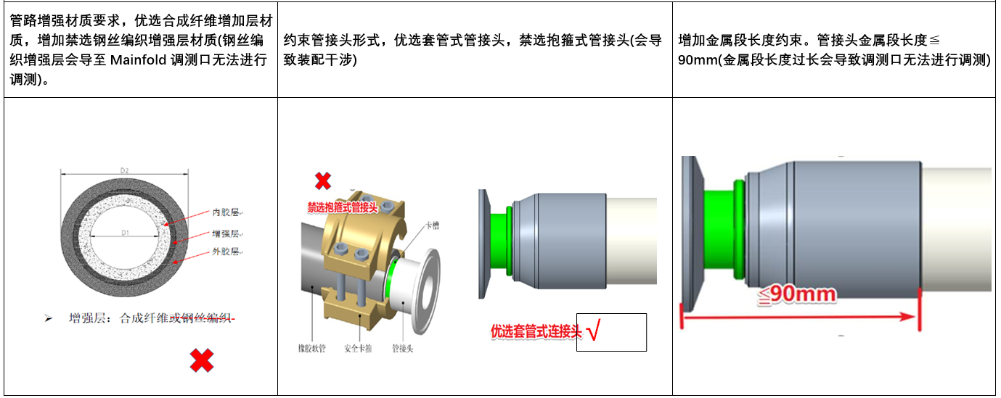 ● 管路材质：需要满足与工质接触的兼容性要求，详见《计算 集群硬件 液冷可部署要求》中的“二次侧要求 > CDU&二次管路兼容性要求 > CDU&二次管路材质要求”章节。 ● 接头材质：304/316不锈钢。 ● 管路尺寸：1寸橡胶软管(DN25)，内径≥25.4mm（1inch），软管扣压点外径不超过50mm。 ●管路接头：与机柜对接接口为 “ISO 2852 :1寸法兰快速接口”，和机柜Manifold对接的卡箍机柜发货已提供，和机房管路对接卡箍由L1根据现场管路接口提供。 ● 工作温度：5℃~70℃（41°F~158°F）。 约束管接头形式、增强金属段长度等约束见图。 | 初次工勘、交付工勘 | 全检 | / | □符合 □不符合□不涉及 | □符合 | 已提供材质报告 |  | 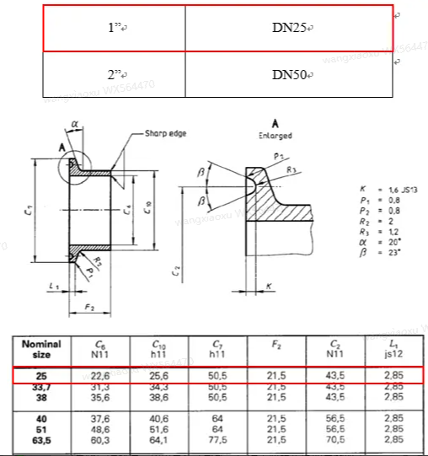
CDU二次侧供水及管路要求 | 上走水：液冷机柜连接二次侧管路支路的软管要求 | 平台 通用 | ● 管路材质：需要满足与工质接触的兼容性要求，详见《计算 集群硬件 液冷可部署要求》中的“二次侧要求 > CDU&二次管路兼容性要求 > CDU&二次管路材质要求”章节。 ● 接头材质：304/316不锈钢。 ● 管路尺寸：橡胶软管(DN32)，内径32mm，软管扣压点外径不超过50mm。 ●管路接头：与机柜对接接口为 “ISO 2852 :1寸法兰快速接口”，和机柜Manifold对接的卡箍机柜发货已提供，和机房管路对接卡箍由L1根据现场管路接口提供。 ● 工作温度：5℃~70℃（41°F~158°F）。 | 初次工勘、交付工勘 | 全检 | / | □符合 □不符合□不涉及 | □不涉及 | DN32二次侧软管外径尺寸需满足： 公称尺寸42mm（公差+/-2mm）或 公称尺寸45mm（公差+/-2mm）；
 | 二次管路部署增补要求 | 平台 通用 | 详见《计算 集群硬件 液冷可部署要求》中的“二次侧要求 > CDU&二次管路兼容性要求”章节。 | 初次工勘 | 全检 | / | □符合 □不符合□不涉及 | □符合 |  | 向客户获取信息确认
 | 二次支路设计要求 | 平台 通用 | 需满足液冷机柜供水的容积，所需容积请参见《计算 集群硬件 工质水概算工具》。 | 初次工勘 | 全检 | / | □符合 □不符合□不涉及 |  |  | 向客户获取信息确认
CDU二次侧供水及管路要求 | CDU数量要求 | 平台 通用 | 配置一： 在集中式CDU可接多个液冷机柜，具体机柜数量需要按照CDU自身所能提供的压差和流量计算，确保每个液冷机柜不低于其最低流量要求（60LPM，二次侧供水温度为40度)。 配置二： 在集中式CDU可接多个液冷机柜，具体机柜数量需要按照CDU自身所能提供的压差和流量计算，确保每个液冷机柜不低于其最低流量要求（48LPM，二次侧供水温度为40度)。 针对备份CDU关闭与备份CDU打开，两个工况都需满足流量/压降要求。 | 初次工勘 | 全检 | / | □符合 □不符合□不涉及 |  | 由解决方案工程师核算后确定。 | 向客户获取信息确认

